关系图
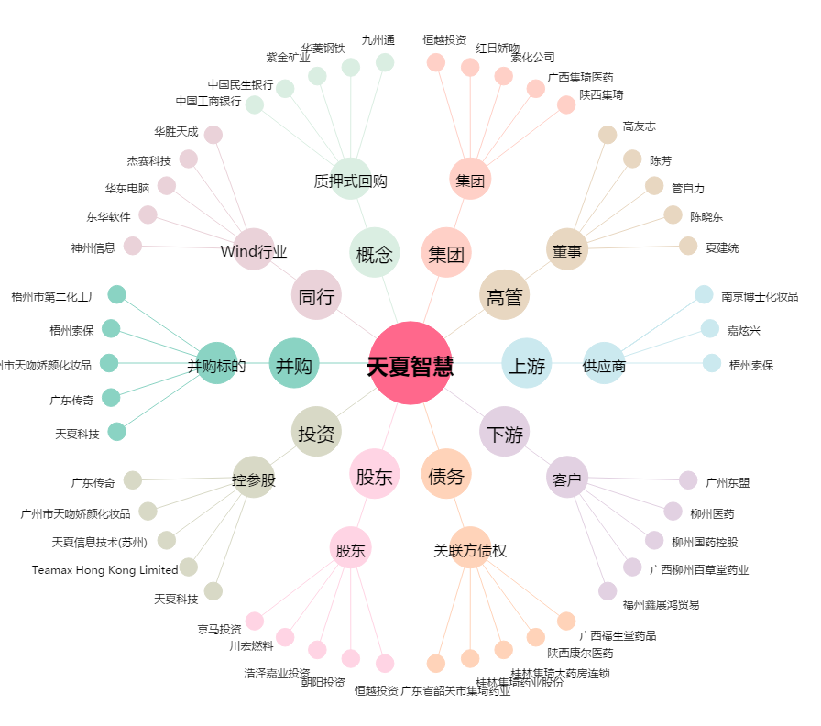
天夏智慧[000662.SZ] - 关系概览图

